Sheet1
 | CÔNG TY TNHH TM DV VPP PHƯƠNG NAM
 | Địa chỉ: B18/19K Nguyễn Văn Linh- Bình Hưng _ Bình Chánh, Tp. HCM
 | Điện thoại: (08)3758.4761 - 3758 3302 Fax: (08) 37583302 Email: phuongnam@vpppn.com Website: www.vppp.com

BẢNG BÁO GIÁ VĂN PHÒNG PHẨM
 |  |  |  | Tp.Hồ Chí Minh, Ngày 20 Tháng 08 Năm 2016
Kính gửi: CÔNG TY CỔ PHẦN CÔNG NGHIỆP VĨNH TƯỜNG
Địa chỉ: Tầng M - Cao Ốc IPC - 1489 Nguyễn Văn Linh, Q.7
Điện thoại : 3776.1888
Người giao dịch: Chị Phương

Công ty VPP Phương Nam xin gửi đến Qúy khánh hàng bảng báo giá như sau:

Stt (No.) | Mã sản phẩm (Code) | Quy cách (Size) (W x D x H)mm | Hình ảnh (Image) | Số lượng (Qty) | Đơn giá không bao gồm VAT (Unit Price)
1 | Bảng Flipchart Up Side Down | 600 x 1000 |  | 1 | 1,400,000
 |  | 900 x 1200 | 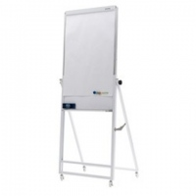 | 1 | 1,710,000
2 | Bảng Flipchart A Model | 700 x 1000 |  | 1 | 1,250,000
 |  | 700 x 1000 |  | 1 | 1,400,000
3 | Bảng Flipchart Deluxe | 600 x 1000 | 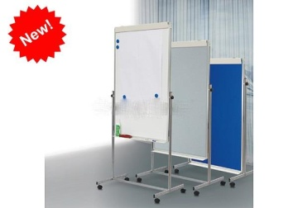 | 1 | 2,100,000
4 | Bảng Flipchart ToTal | 700 x 1000 |   | 1 | 2,100,000
Tổng Cộng

Quý công ty xem xét báo giá như trên. Mọi thắc mắc xin vui lòng liên hệ: (08)37584761 _ 0908 44 64 82 Ms Kim Anh - Trúc Ly
Ghi chú:
* Xuất xứ: Hàng giao đúng theo nguồn gốc và xuất xứ của từng mặt hàng
* Giao hàng: Trong vòng 3 ngày hoặc linh động (trừ chủ nhật, ngày lễ) kể từ ngày nhận được Đơn đặt hàng

